PJP-T-L
 | Xoar Precision Pair Series
1 | None Foldable CF for Multicopter | PJP-T-L(Low Kv Motor) L-IIDMRTX | Size | Weight Per Prop in Gram of 3K CF
 |  | Flat Hub | 11X4.5/5.5 | 11±1
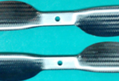
 |  |  | 12X4.5 | 11.5±1
 |  |  | 13X4.5 | 14±2
 |  |  | 14X5 | 17±2
 |  |  | 15X5/5.5 | 21±2/21±2
 |  |  | 16x6 | 23±2
 |  |  | 17x6 | 29±2
 |  |  | 18X6.5 | 31±2
 |  |  | 18.5X6.7 | 31±2
 |  |  | 19X6 | 36±2
 |  |  | 19.5X7 | 40±2
 |  |  |  | Weight Per Prop in Gram
 |  | Reinforced Hub | 20X6 | 43±2
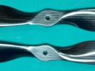
 |  |  | 21X6 | 49±3
 |  |  | 21X12 | 50±3
 |  |  | 22X7/8 | 47±2
 |  |  | 24X9 | 62±3/78±3
 |  |  | 26X4.5 | 63±3
 |  |  | 26X9.2 | 63±3
 |  |  | 27X8.2/8.8 | 69±3/74±4
 |  |  | 28X7/8 | 7in:74±4 8in:75±3/90±4
 |  |  | 29X8.5/9.5 | 9.5in:90±3/110±3
 |  |  | 30X10 | 98±3/115±4
 |  |  | 32X12 | 200±6
 |  |  | 34X14 | 250±7
 |  |  | 36X12 | 260±8
 |  |  | 36X16 | 290±10
 |  |  | 38X10 | 300±10
 |  |  | 40X10 | 380±15
 |  |  |  | 830±20

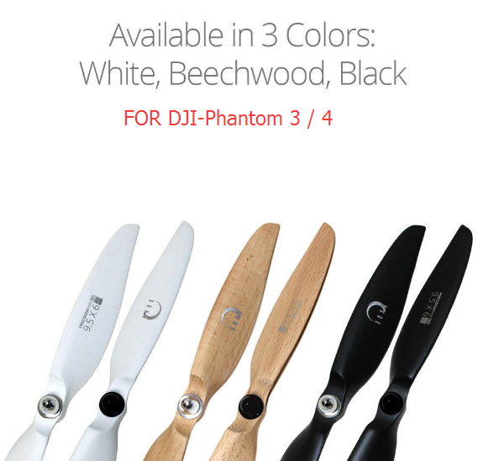
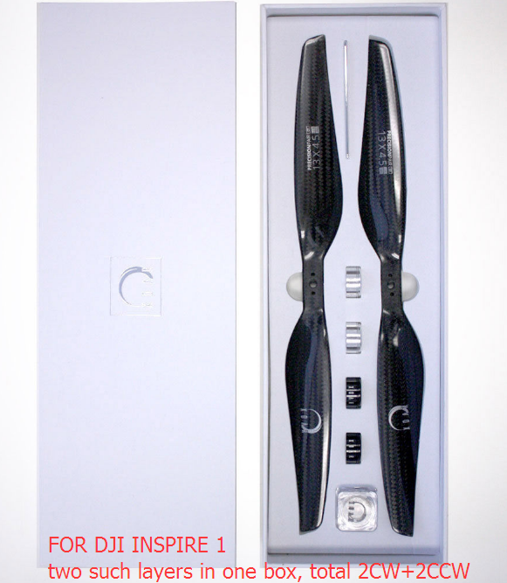
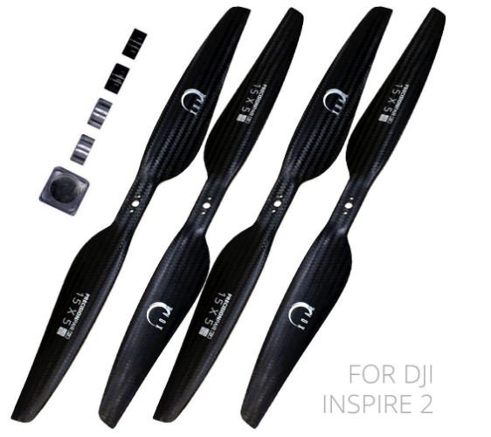
2 | DJI series | Xoar Propeller for DJI series | Size
 |  | Coated wooden pair for DJI-Phantom 3 / 4 | 9.5X6
 |  | CF pair for DJI Inspire 1 | 13X4.5
 |  | CF pair for DJI Inspire 2 | 15X5

3

